Sheet1
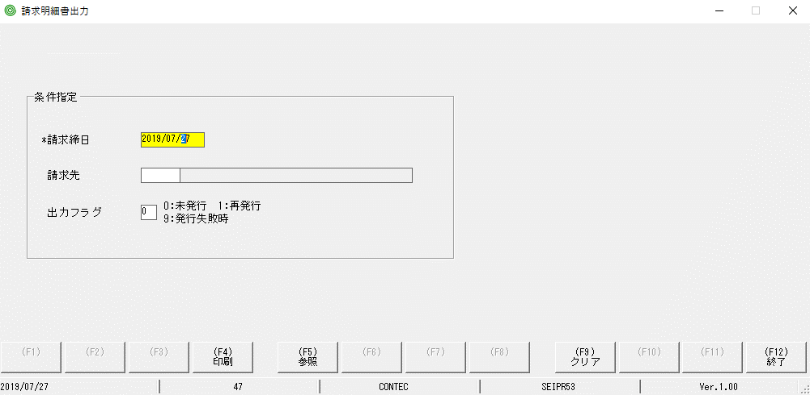

lable canh phải

Sheet2
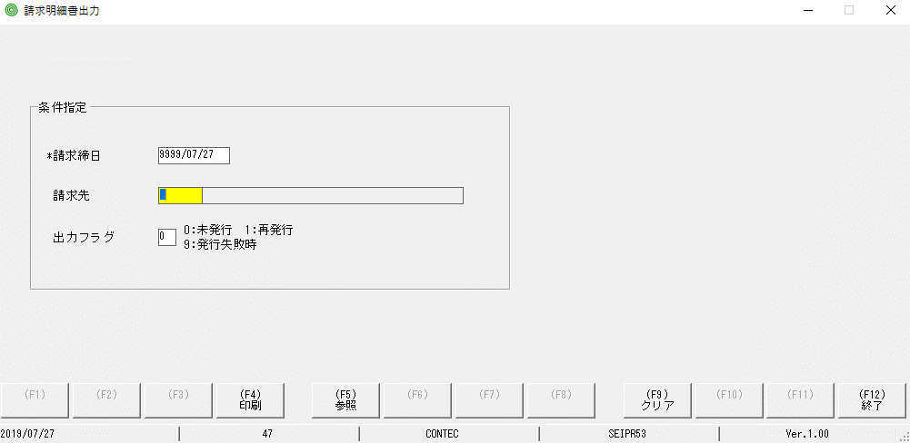

Lỗi: ko tồn tại check lỗi khi nhập năm ko đúng

Sheet3
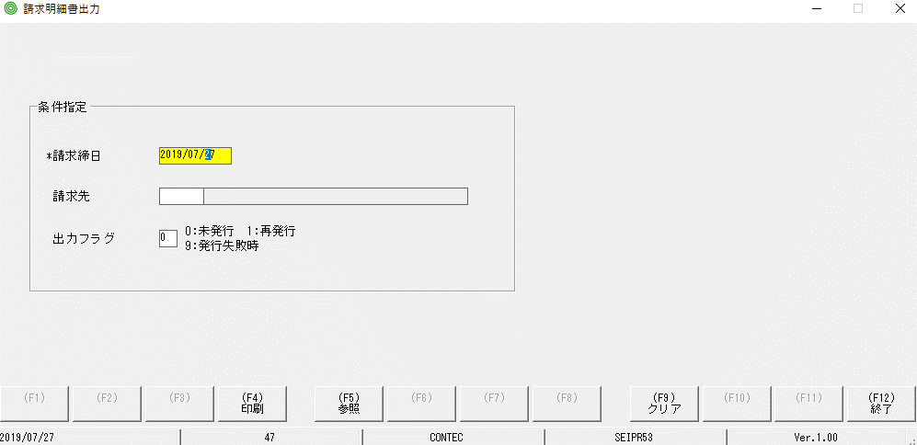

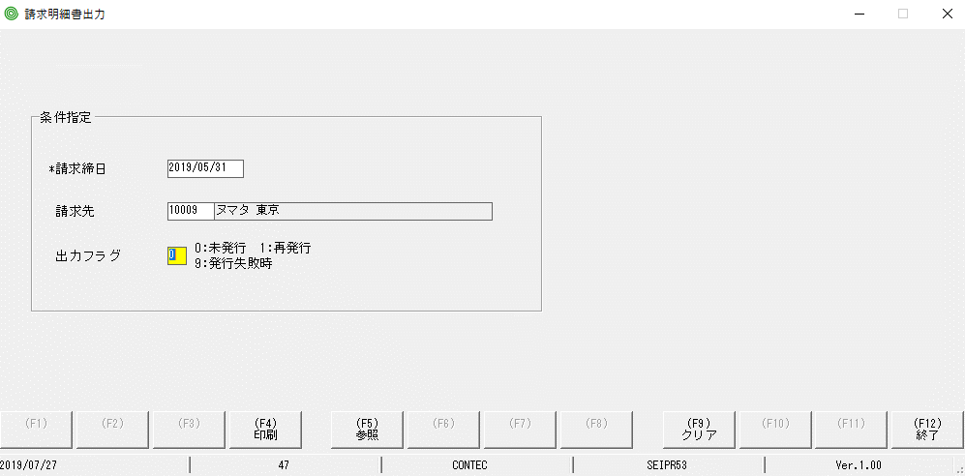

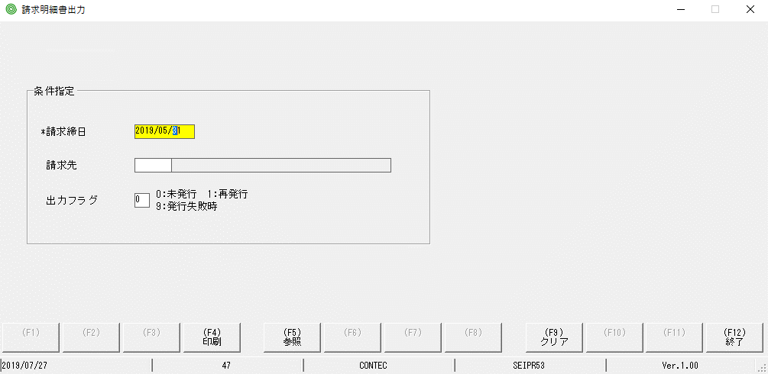

Lỗi: ko reset lại ngày như lúc đầu

